Test Reporting
Summary Report | No | Test Step | Expected Result | Actual Result | Screenshot | Type | Status
Total Test Case: 4 Passed: 4 Failed: 0 | 1 | 1. Buka aplikasi / web Facebook: https://web.facebook.com/ 2. Masukkan email dan password yang valid | Halaman utama facebook muncul dan user diminta login dengan memasukan email dan password yang valid | Halaman utama facebook muncul dan user diminta login dengan memasukan email dan password yang valid | 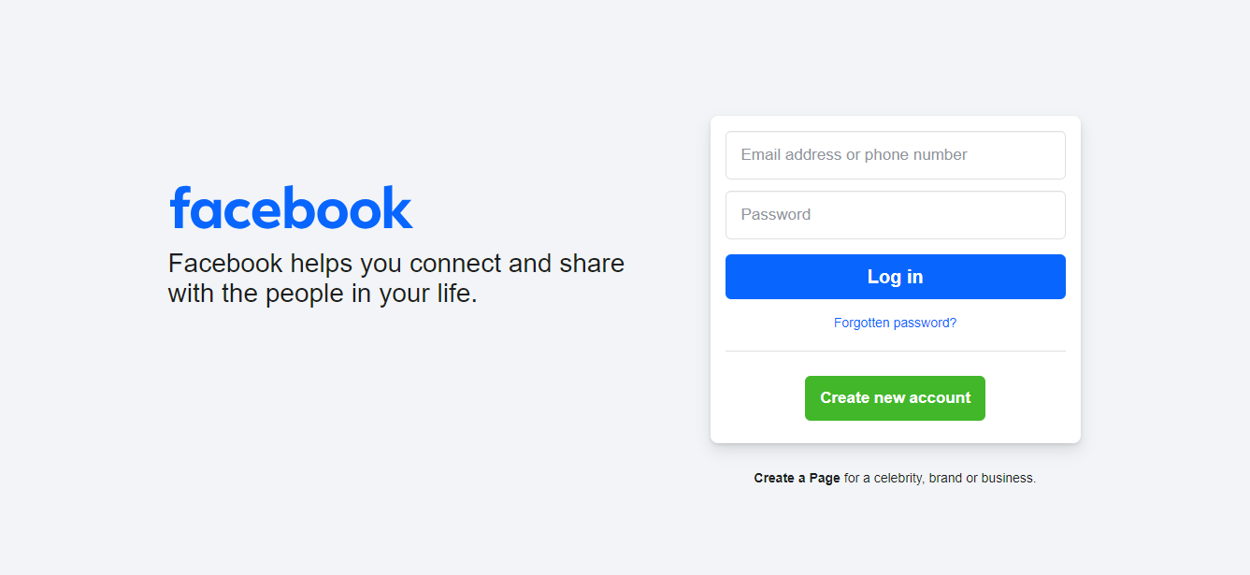 | Positive | Passed
 |  | 3. Klik tombol Login | User berhasil login dan menampilkan halaman beranda | User berhasil login dan menampilkan halaman beranda | 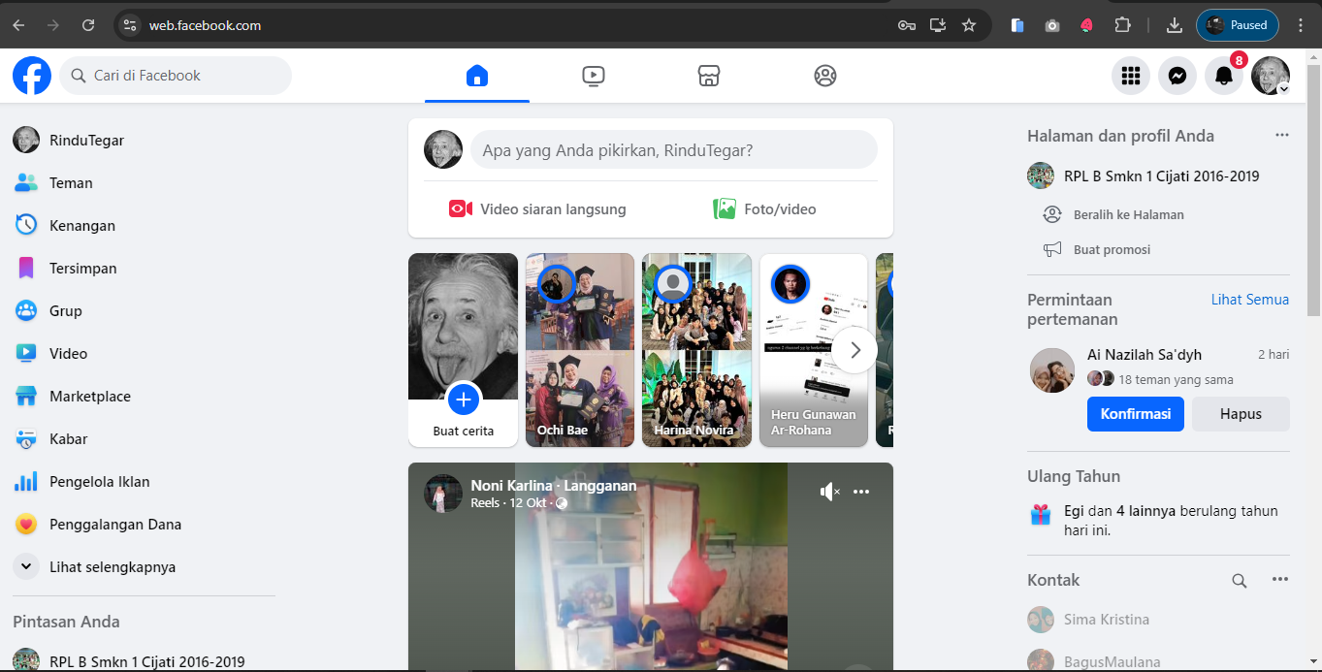 | Positive | Passed
 | 2 | 1. Buka aplikasi / web Facebook: https://web.facebook.com/ 2. Masukkan email yang valid dan password yang tidak valid 3. Klik tombol Login | Login gagal, sistem menampilkan pesan error | Login gagal, sistem menampilkan pesan error | 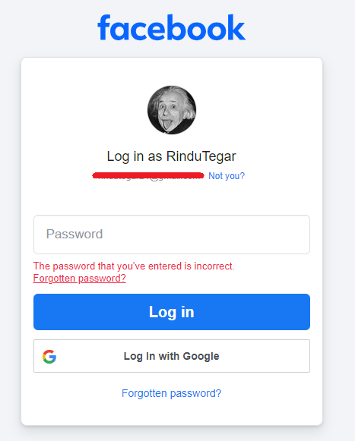 | Negative | Passed
 | 3 | 1. Buka aplikasi / web Facebook: https://web.facebook.com/ 2. Masukkan email yang tidak terdaftar dan password yang valid 3. Klik tombol Login | Login gagal, sistem menampilkan pesan error | Login gagal, sistem menampilkan pesan error | 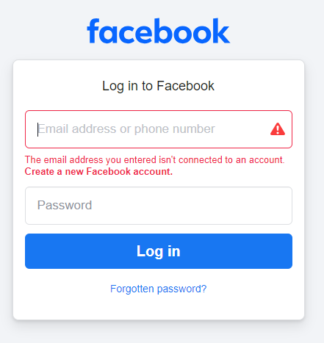 | Negative | Passed
 | 4 | 1. Buka aplikasi / web Facebook: https://web.facebook.com/ 2. Kosongkan email dan password 3. Klik tombol Login | Login gagal, sistem menampilkan pesan error | Login gagal, sistem menampilkan pesan error | 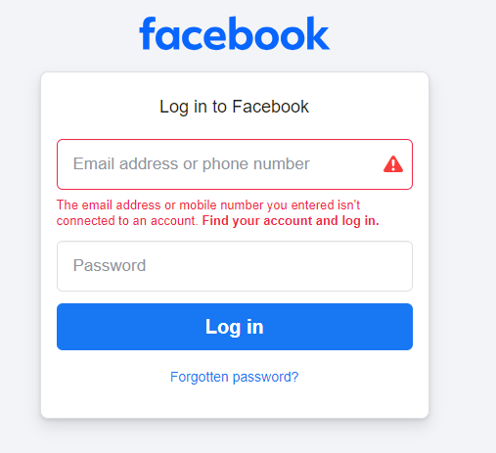 | Negative | Passed

